527
北京探路者户外用品股份有限公司核价单
款式图 | 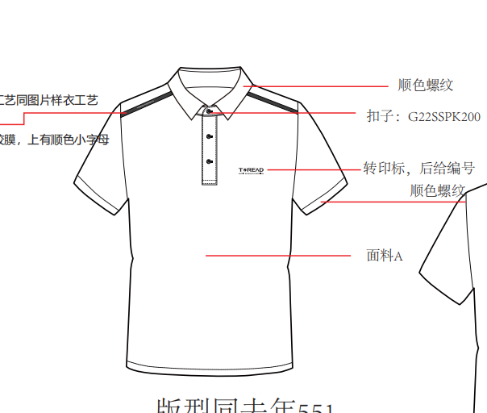 |  |  |  |  | 款式名称: | 男式短袖T恤 |  |  | 渠道: | 线下 |  |  | 开发季: | 24SS | 生产工厂: | 源莱美
 |  |  |  |  |  | 款号: | 527 |  |  | 品牌: | 探路者品牌 |  |  | 开发类型: | 旅行 | 生产数量: | 50834
 |  |  |  |  |  | 设计师: | 贾鹏 |  |  |  |  |  |  | 开发工厂: | 源莱美 | 审核日期:
 |  |  |  |  |  | 开发员: | 吴少华 |  |  | 系列: | 旅行 |  |  | 制单日期: | 2023-06-07
 | 物 料 信 息 |  |  |  |  |  |  |  | 采 购 信 息 |  |  |  |  |  | 配 色 信 息
序号 | 物料类型 | 物料名称 | 物料编号 | 成分 | 应用部位 | 规格1（面料可裁幅宽、辅料型号等） | 规格2（面料克重、辅料长度等） | 单位 | 单耗 | 损耗 | 单价 | 金额(元) | 我方核价 | 供应商 | 19SS黑色 | 19SS白色 | 24SS矿石蓝 | 24SS冷松绿
1 | 面料 | TSP4001升级后面料 |  | 100%涤 | 整件 | 164 | 175 | 米 | 0.78 | 105% | ￥17.00 | ￥13.92 | ￥13.57 | 厂供
2 | 面料 | 扁机 |  |  | 领*1+袖口*2 |  |  | 套 | 1.00 | 103% | ￥4.60 | ￥4.74 | ￥4.33 | 厂供
3 | 厂供辅料 | 车缝线 |  |  |  | 5000 |  | M | 0.10 | 103% | ￥3.50 | ￥0.36 | ￥0.36 | 厂供
4 | 厂供辅料 | 透明肩带 |  |  |  |  |  | M | 0.40 | 103% | ￥0.10 | ￥0.04 | ￥0.04 | 厂供
5 | 厂供辅料 | 纸朴 |  |  |  | 120 |  | M | 0.10 | 103% | ￥4.80 | ￥0.49 | ￥0.49 | 厂供
6 | 辅料 | 转印标 | ZY00320 |  |  |  |  | 个 | 1.00 | 101% | ￥3.25 | ￥3.28 | ￥3.28 | 冠荣
7 | 辅料 | 速干吊牌 | G19SSZT095 |  |  |  |  | 粒 | 1 | 101% | ￥0.12 | ￥0.12 | ￥0.12 | 创意
8 | 辅料 | TOREAD树脂四眼扣 | G22SSPK200 |  | 前中 |  |  | 粒 | 4 | 101% | ￥0.25 | ￥1.01 | ￥1.01 | 伟星 |  | c
9 | 辅料 | TOREAD尺码转印标(B版) | G18SSZY005-730 |  |  | 3.2*3.2cm |  | 个 | 1 | 101% | ￥0.20 | ￥0.20 | ￥0.20 | 川海
10 | 辅料 | TOHG06卷筒吊牌（合格证） | G19SSZT079-009 |  |  |  |  | 个 | 1 | 101% | ￥0.14 | ￥0.14 | ￥0.14 | 创意
11 | 辅料 | TOLA05旅行系列 | G20SSZT220-009 |  |  |  |  | 个 | 1 | 101% | ￥0.08 | ￥0.08 | ￥0.08 | 创意
12 | 辅料 | 探路者竖版枕式10C-勇气之红 | G20SSZT001 |  |  | 28*38cm |  | 个 | 1 | 101% | ￥0.22 | ￥0.22 | ￥0.22 | 龙达
13 | 辅料 | 洗水标 | TAZ14S001-2 |  |  |  |  | 个 | 1 | 101% | ￥0.10 | ￥0.10 | ￥0.10 | 宝绅
14 | 吊牌及包装 | 60*40*20纸箱（含天地版） | ZBOMBZ003 |  |  |  |  | 件 | 0.033 | 101% | ￥11.00 | ￥0.37 | ￥0.37 | 厂供
15 | 吊牌及包装 | 封箱带 | ZBOMBZ008 |  |  |  |  | 件 | 1.00 | 101% | ￥0.01 | ￥0.01 | ￥0.01 | 厂供
16 | 吊牌及包装 | 打包带 | ZBOMBZ010 |  |  |  |  | 件 | 1.00 | 101% | ￥0.01 | ￥0.01 | ￥0.01 | 厂供
17 | 吊牌及包装 | 箱贴纸 | ZBOMBZ004 |  |  |  |  | 张 | 2 | 101% | ￥0.02 | ￥0.04 | ￥0.04 | 厂供
18 | 吊牌及包装 | 干燥剂 | ZBOMBZ011 |  |  |  |  | 包 | 1 | 101% | ￥0.07 | ￥0.07 | ￥0.07 | 厂供
19 | 吊牌及包装 | 拷贝纸 | ZBOMBZ006 |  |  |  |  | 张 | 1 | 101% | ￥0.02 | ￥0.02 | ￥0.02 | 厂供
20 | 吊牌及包装 | 油光纸 |  |  |  |  |  | 张 | 1 | 101% | ￥0.10 | ￥0.10 | ￥0.10 | 厂供
21 | 厂供辅料 | 吊粒 |  |  |  |  |  | 个 | 1 | 101% | ￥0.10 | ￥0.10 | ￥0.10 | 宝绅
22 | 厂供辅料 | 烫唛 |  |  | 后领下 |  |  | 件 | 1 | 101% | ￥0.40 | ￥0.40 | ￥0.40 | 厂供
22 | 厂供辅料 | 烫唛 |  |  | 左前胸 |  |  | 件 | 2 | 101% | ￥0.50 | ￥1.01 | ￥1.01 | 厂供
24 | 厂供辅料 | 胶条 |  |  |  |  |  | 件 | 1 | 102% | ￥2.00 | ￥2.04 | ￥1.53 | 厂供
25 | 厂供辅料 | 胶条印花 |  |  |  |  |  | 件 | 1 | 102% | ￥3.50 | ￥3.57 | ￥2.55 | 厂供
原材料成本合计 |  |  |  |  |  |  |  |  |  |  |  | ￥32.45 | ￥30.15
检测费用 |  |  |  |  |  |  |  |  |  |  |  | ￥0.05 | ￥0.05 | 527/528/577三款共用测深中浅三个色
小缸费
LOP（直接人工+管理费用+税金+利润+运费） |  |  |  |  |  |  |  |  |  |  |  | ￥17.50 | 16
成衣成本合计 |  |  |  |  |  |  |  |  |  |  |  | ￥50.00 | ￥46.20

528
北京探路者户外用品股份有限公司核价单
款式图 | 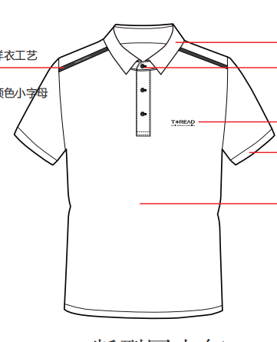 |  |  |  |  | 款式名称: | 女式短袖T恤 |  |  | 渠道: | 线下 |  |  | 开发季: | 24SS | 生产工厂: | 源莱美
 |  |  |  |  |  | 款号: | 528 |  |  | 品牌: | 探路者品牌 |  |  | 开发类型: | 旅行 | 生产数量: | 23399
 |  |  |  |  |  | 设计师: | 贾鹏 |  |  |  |  |  |  | 开发工厂: | 源莱美 | 审核日期:
 |  |  |  |  |  | 开发员: | 吴少华 |  |  | 系列: | 旅行 |  |  | 制单日期: | 2023-06-07
 | 物 料 信 息 |  |  |  |  |  |  |  | 采 购 信 息 |  |  |  |  |  | 配 色 信 息
序号 | 物料类型 | 物料名称 | 物料编号 | 成分 | 应用部位 | 规格1（面料可裁幅宽、辅料型号等） | 规格2（面料克重、辅料长度等） | 单位 | 单耗 | 损耗 | 单价 | 金额(元) | 我方核价 | 供应商 | 19SS黑色 | 19SS白色 | 24SS暮紫色 | 21SS米色 | 24SS漫野绿
1 | 面料 | TSP4001升级后面料 |  | 100%涤 | 整件 | 164 | 175 | 米 | 0.70 | 105% | ￥17.00 | ￥12.50 | ￥12.50 | 厂供
2 | 面料 | 扁机 |  |  | 领*1+袖口*2 |  |  | 套 | 1.00 | 103% | ￥4.60 | ￥4.74 | ￥4.33 | 厂供
3 | 厂供辅料 | 车缝线 |  |  |  | 5000 |  | M | 0.10 | 103% | ￥3.50 | ￥0.36 | ￥0.36 | 厂供
4 | 厂供辅料 | 透明肩带 |  |  |  |  |  | M | 0.40 | 103% | ￥0.10 | ￥0.04 | ￥0.04 | 厂供
5 | 厂供辅料 | 纸朴 |  |  |  | 120 |  | M | 0.10 | 103% | ￥4.80 | ￥0.49 | ￥0.49 | 厂供
6 | 辅料 | 转印标 | ZY00321 |  |  |  |  | 个 | 1.00 | 101% | ￥2.80 | ￥2.83 | ￥2.83 | 冠荣
7 | 辅料 | 速干吊牌 | G19SSZT095 |  |  |  |  | 粒 | 1 | 101% | ￥0.12 | ￥0.12 | ￥0.12 | 创意
8 | 辅料 | TOREAD树脂四眼扣 | G22SSPK200 |  | 前中 |  |  | 粒 | 4 | 101% | ￥0.25 | ￥1.01 | ￥1.01 | 伟星
9 | 辅料 | TOREAD尺码转印标(B版) | G18SSZY005-730 |  |  | 3.2*3.2cm |  | 个 | 1 | 101% | ￥0.20 | ￥0.20 | ￥0.20 | 川海
10 | 辅料 | TOHG06卷筒吊牌（合格证） | G19SSZT079-009 |  |  |  |  | 个 | 1 | 101% | ￥0.14 | ￥0.14 | ￥0.14 | 创意
11 | 辅料 | TOLA05旅行系列 | G20SSZT220-009 |  |  |  |  | 个 | 1 | 101% | ￥0.08 | ￥0.08 | ￥0.08 | 创意
12 | 辅料 | 探路者竖版枕式10C-勇气之红 | G20SSZT001 |  |  | 28*38cm |  | 个 | 1 | 101% | ￥0.25 | ￥0.25 | ￥0.25 | 迪朗
13 | 辅料 | 洗水标 | TAZ14S001-2 |  |  |  |  | 个 | 1 | 101% | ￥0.10 | ￥0.10 | ￥0.10 | 宝绅
14 | 吊牌及包装 | 60*40*20纸箱（含天地版） | ZBOMBZ003 |  |  |  |  | 件 | 0.033 | 101% | ￥11.00 | ￥0.37 | ￥0.37 | 厂供
15 | 吊牌及包装 | 封箱带 | ZBOMBZ008 |  |  |  |  | 件 | 1.00 | 101% | ￥0.01 | ￥0.01 | ￥0.01 | 厂供
16 | 吊牌及包装 | 打包带 | ZBOMBZ010 |  |  |  |  | 件 | 1.00 | 101% | ￥0.01 | ￥0.01 | ￥0.01 | 厂供
17 | 吊牌及包装 | 箱贴纸 | ZBOMBZ004 |  |  |  |  | 张 | 2 | 101% | ￥0.02 | ￥0.04 | ￥0.04 | 厂供
18 | 吊牌及包装 | 干燥剂 | ZBOMBZ011 |  |  |  |  | 包 | 1 | 101% | ￥0.07 | ￥0.07 | ￥0.07 | 厂供
19 | 吊牌及包装 | 拷贝纸 | ZBOMBZ006 |  |  |  |  | 张 | 1 | 101% | ￥0.02 | ￥0.02 | ￥0.02 | 厂供
20 | 吊牌及包装 | 油光纸 |  |  |  |  |  | 张 | 1 | 101% | ￥0.10 | ￥0.10 | ￥0.10 | 厂供
21 | 厂供辅料 | 吊粒 |  |  |  |  |  | 个 | 1 | 101% | ￥0.10 | ￥0.10 | ￥0.10 | 宝绅
22 | 厂供辅料 | 烫唛 |  |  | 后领下 |  |  | 件 | 1 | 101% | ￥0.40 | ￥0.40 | ￥0.40 | 厂供
23 | 厂供辅料 | 烫唛 |  |  | 左前胸 |  |  | 件 | 2 | 101% | ￥0.50 | ￥1.01 | ￥1.01 | 厂供
24 | 厂供辅料 | 胶条 |  |  |  |  |  | 件 | 1 | 102% | ￥2.00 | ￥2.04 | ￥1.53 | 厂供
25 | 厂供辅料 | 胶条印花 |  |  |  |  |  | 件 | 1 | 102% | ￥3.50 | ￥3.57 | ￥2.55 | 厂供
原材料成本合计 |  |  |  |  |  |  |  |  |  |  |  | ￥30.59 | ￥28.65
检测费用 |  |  |  |  |  |  |  |  |  |  |  | ￥0.05 | ￥0.05
小缸费
LOP（直接人工+管理费用+税金+利润+运费） |  |  |  |  |  |  |  |  |  |  |  | ￥17.50 | 16
成衣成本合计 |  |  |  |  |  |  |  |  |  |  |  | ￥48.14 | ￥44.70

